Hoja 1
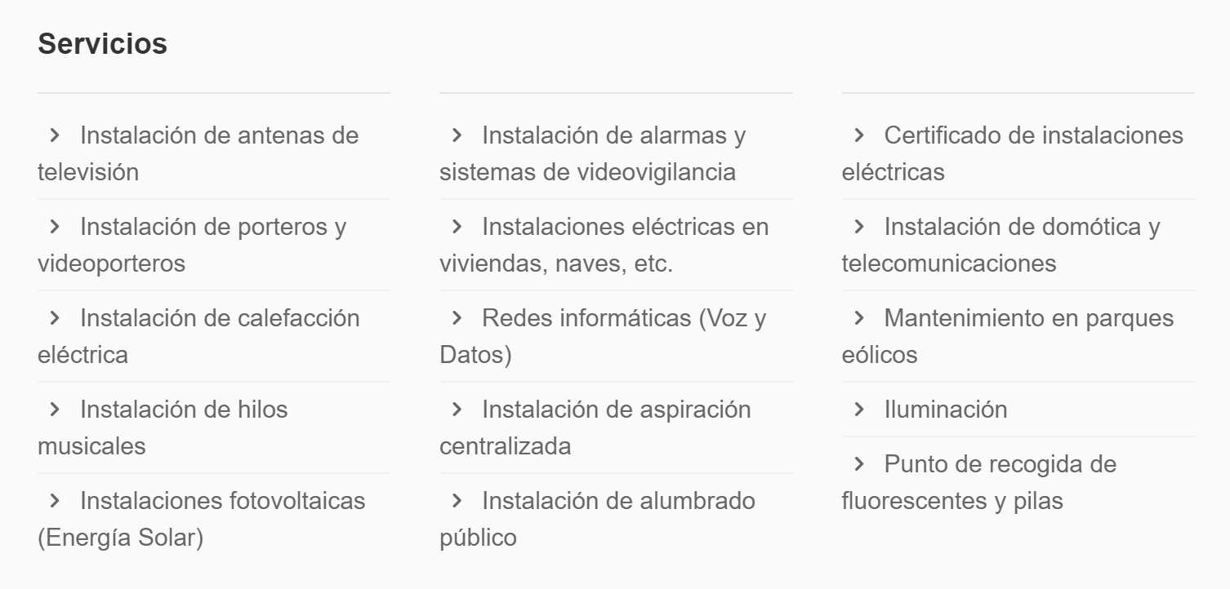
Denominación social | Domicilio | Localidad | Web | Actividad | Productos o servicios | Otra información
Rover | PetCareNow, Inc. | EEUU | https://www.rover.com/es/ | Cuidado de mascotas | Paseo de mascotas, guardería, visitas a domicilio, hotel, cobertura con seguro
Ro

